Total Iterations vs EoS
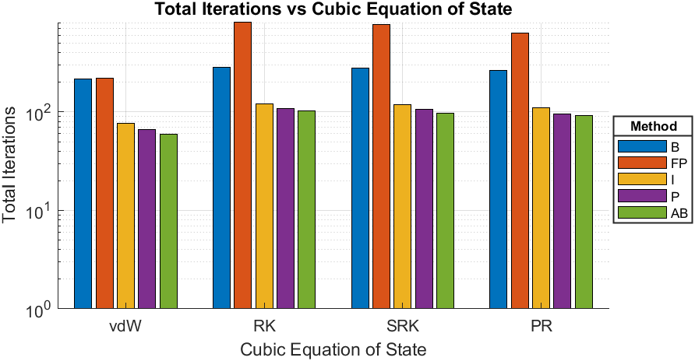
Compound | Nitrogen
Triple Temperature [K] | 63.15
Close to Critical Temperature (CCT) [K] | 126.1
EoS | Calculated Triple Pressure [bar] | Calculated Pressure given CCT [bar] | Total Iterations-B | Total Iterations-FP | Total Iterations-I | Total Iterations-P | Total Iterations-AB
van der Waals | 0.9499 | 33.8954 | 215 | 220 | 76 | 66 | 59
Redlich-Kwong | 0.077629 | 33.8555 | 284 | 819 | 120 | 108 | 102
Soave-Redlich-Kwong | 0.12063 | 33.8525 | 278 | 774 | 119 | 106 | 97
Peng-Robinson | 0.13018 | 33.8523 | 266 | 632 | 110 | 96 | 92

vdW - Iterations vs Psat
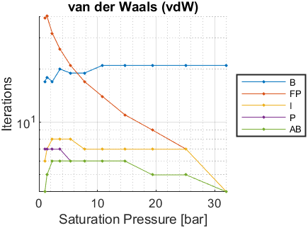
Psat [bar] | Tsat-B [K] | Iterations-B | Tsat-FP [K] | Iterations-FP | Tsat-I [K] | Iterations-I | Tsat-P [K] | Iterations-P | Tsat-AB [K] | Iterations-AB
0.1253 | NaN | NaN | NaN | NaN | NaN | NaN | NaN | NaN | NaN | NaN
0.1743 | NaN | NaN | NaN | NaN | NaN | NaN | NaN | NaN | NaN | NaN
0.3859 | NaN | NaN | NaN | NaN | NaN | NaN | NaN | NaN | NaN | NaN
0.7609 | NaN | NaN | NaN | NaN | NaN | NaN | NaN | NaN | NaN | NaN
1.0133 | 63.7585 | 17 | 63.7584 | 39 | 63.7585 | 6 | 63.7585 | 7 | 63.7585 | 4
1.369 | 66.7455 | 18 | 66.7455 | 40 | 66.7455 | 7 | 66.7455 | 7 | 66.7455 | 5
2.287 | 72.4965 | 17 | 72.4964 | 32 | 72.4965 | 8 | 72.4965 | 7 | 72.4965 | 6
3.6 | 78.4006 | 20 | 78.4005 | 26 | 78.4006 | 8 | 78.4006 | 7 | 78.4006 | 6
5.398 | 84.459 | 19 | 84.459 | 21 | 84.459 | 8 | 84.459 | 6 | 84.459 | 6
7.775 | 90.6737 | 19 | 90.6737 | 17 | 90.6737 | 7 | 90.6737 | 6 | 90.6737 | 6
10.83 | 97.0495 | 21 | 97.0495 | 14 | 97.0495 | 7 | 97.0495 | 6 | 97.0495 | 6
14.67 | 103.5977 | 21 | 103.5977 | 11 | 103.5977 | 7 | 103.5977 | 6 | 103.5977 | 6
19.4 | 110.3174 | 21 | 110.3174 | 9 | 110.3174 | 7 | 110.3174 | 5 | 110.3174 | 5
25.15 | 117.2338 | 21 | 117.2338 | 7 | 117.2338 | 7 | 117.2338 | 5 | 117.2338 | 5
32.05 | 124.3568 | 21 | 124.3568 | 4 | 124.3568 | 4 | 124.3568 | 4 | 124.3568 | 4

RK - Iterations vs Psat
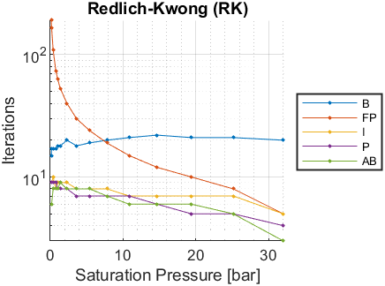
Psat [bar] | Tsat-B [K] | Iterations-B | Tsat-FP [K] | Iterations-FP | Tsat-I [K] | Iterations-I | Tsat-P [K] | Iterations-P | Tsat-AB [K] | Iterations-AB
0.1253 | 65.4342 | 15 | 65.4338 | 191 | 65.4342 | 9 | 65.4342 | 9 | 65.4342 | 6
0.1743 | 67.1367 | 17 | 67.1365 | 166 | 67.1367 | 9 | 67.1368 | 9 | 67.1368 | 6
0.3859 | 71.7425 | 17 | 71.7424 | 109 | 71.7425 | 10 | 71.7425 | 9 | 71.7425 | 8
0.7609 | 76.3675 | 17 | 76.3674 | 74 | 76.3675 | 8 | 76.3675 | 9 | 76.3675 | 8
1.0133 | 78.5516 | 18 | 78.5515 | 63 | 78.5515 | 9 | 78.5515 | 8 | 78.5515 | 8
1.369 | 81.0177 | 18 | 81.0177 | 53 | 81.0178 | 9 | 81.0178 | 8 | 81.0178 | 9
2.287 | 85.691 | 20 | 85.6909 | 40 | 85.691 | 9 | 85.691 | 8 | 85.6909 | 8
3.6 | 90.3979 | 18 | 90.3978 | 30 | 90.3979 | 8 | 90.3979 | 7 | 90.3979 | 8
5.398 | 95.1453 | 19 | 95.1453 | 24 | 95.1453 | 8 | 95.1453 | 7 | 95.1453 | 8
7.775 | 99.9385 | 20 | 99.9385 | 19 | 99.9385 | 8 | 99.9385 | 7 | 99.9385 | 7
10.83 | 104.7848 | 21 | 104.7848 | 15 | 104.7848 | 7 | 104.7848 | 7 | 104.7848 | 6
14.67 | 109.6947 | 22 | 109.6947 | 12 | 109.6947 | 7 | 109.6947 | 6 | 109.6947 | 6
19.4 | 114.6694 | 21 | 114.6694 | 10 | 114.6694 | 7 | 114.6694 | 5 | 114.6694 | 6
25.15 | 119.7279 | 21 | 119.7279 | 8 | 119.7279 | 7 | 119.7279 | 5 | 119.7279 | 5
32.05 | 124.8772 | 20 | 124.8772 | 5 | 124.8772 | 5 | 124.8772 | 4 | 124.8772 | 3

SRK - Iterations vs Psat
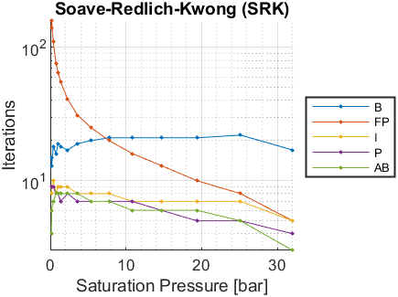
Psat [bar] | Tsat-B [K] | Iterations-B | Tsat-FP [K] | Iterations-FP | Tsat-I [K] | Iterations-I | Tsat-P [K] | Iterations-P | Tsat-AB [K] | Iterations-AB
0.1253 | 63.3556 | 15 | 63.3548 | 141 | 63.3552 | 8 | 63.3552 | 9 | 63.3552 | 4
0.1743 | 65.2017 | 13 | 65.2014 | 158 | 65.2018 | 9 | 65.2018 | 9 | 65.2018 | 6
0.3859 | 70.1776 | 18 | 70.1774 | 110 | 70.1776 | 10 | 70.1776 | 9 | 70.1776 | 7
0.7609 | 75.1424 | 16 | 75.1423 | 76 | 75.1424 | 8 | 75.1423 | 8 | 75.1424 | 8
1.0133 | 77.4749 | 19 | 77.4748 | 65 | 77.4749 | 9 | 77.4749 | 8 | 77.4749 | 8
1.369 | 80.099 | 18 | 80.099 | 55 | 80.099 | 9 | 80.099 | 7 | 80.099 | 8
2.287 | 85.0422 | 17 | 85.0422 | 41 | 85.0422 | 9 | 85.0422 | 8 | 85.0422 | 8
3.6 | 89.9811 | 19 | 89.9811 | 31 | 89.9811 | 8 | 89.9811 | 7 | 89.9811 | 8
5.398 | 94.921 | 20 | 94.921 | 25 | 94.921 | 8 | 94.921 | 7 | 94.921 | 7
7.775 | 99.8659 | 21 | 99.8659 | 20 | 99.8659 | 8 | 99.8659 | 7 | 99.8659 | 7
10.83 | 104.8217 | 21 | 104.8217 | 16 | 104.8217 | 7 | 104.8217 | 7 | 104.8217 | 6
14.67 | 109.7977 | 21 | 109.7977 | 13 | 109.7977 | 7 | 109.7977 | 6 | 109.7977 | 6
19.4 | 114.7939 | 21 | 114.7939 | 10 | 114.7939 | 7 | 114.7939 | 5 | 114.7939 | 6
25.15 | 119.8275 | 22 | 119.8275 | 8 | 119.8275 | 7 | 119.8275 | 5 | 119.8275 | 5
32.05 | 124.9036 | 17 | 124.9036 | 5 | 124.9036 | 5 | 124.9036 | 4 | 124.9036 | 3

PR - Iterations vs Psat
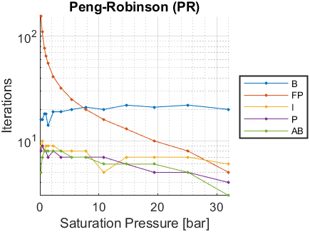
Psat [bar] | Tsat-B [K] | Iterations-B | Tsat-FP [K] | Iterations-FP | Tsat-I [K] | Iterations-I | Tsat-P [K] | Iterations-P | Tsat-AB [K] | Iterations-AB
0.1253 | NaN | NaN | NaN | NaN | NaN | NaN | NaN | NaN | NaN | NaN
0.1743 | 64.8127 | 16 | 64.8125 | 155 | 64.8128 | 9 | 64.8128 | 8 | 64.8126 | 5
0.3859 | 69.8632 | 16 | 69.8632 | 110 | 69.8633 | 10 | 69.8633 | 9 | 69.8633 | 7
0.7609 | 74.9044 | 18 | 74.9042 | 77 | 74.9043 | 8 | 74.9043 | 8 | 74.9043 | 8
1.0133 | 77.2726 | 18 | 77.2725 | 65 | 77.2725 | 9 | 77.2725 | 8 | 77.2725 | 8
1.369 | 79.9364 | 14 | 79.9363 | 55 | 79.9364 | 9 | 79.9364 | 7 | 79.9364 | 8
2.287 | 84.9518 | 19 | 84.9517 | 41 | 84.9517 | 9 | 84.9517 | 8 | 84.9517 | 8
3.6 | 89.9571 | 19 | 89.9571 | 32 | 89.9571 | 8 | 89.9571 | 7 | 89.9571 | 8
5.398 | 94.9552 | 20 | 94.9552 | 25 | 94.9552 | 8 | 94.9552 | 7 | 94.9552 | 7
7.775 | 99.947 | 21 | 99.947 | 20 | 99.947 | 8 | 99.947 | 7 | 99.947 | 7
10.83 | 104.9353 | 20 | 104.9353 | 16 | 104.9353 | 5 | 104.9353 | 7 | 104.9353 | 6
14.67 | 109.926 | 22 | 109.926 | 13 | 109.926 | 7 | 109.926 | 6 | 109.926 | 6
19.4 | 114.9144 | 21 | 114.9144 | 10 | 114.9144 | 7 | 114.9144 | 5 | 114.9144 | 6
25.15 | 119.9139 | 22 | 119.9139 | 8 | 119.9139 | 7 | 119.9139 | 5 | 119.9139 | 5
32.05 | 124.924 | 20 | 124.924 | 5 | 124.924 | 6 | 124.924 | 4 | 124.924 | 3

